Sheet1
케미 맥세이프 크리스탈 하이브리드 케이스
STI : 02 6673 4900 , Fax : 02 6406 6543
배송주소:
제품명 | 케미 맥세이프 크리스탈 하이브리드 케이스
이미지 | 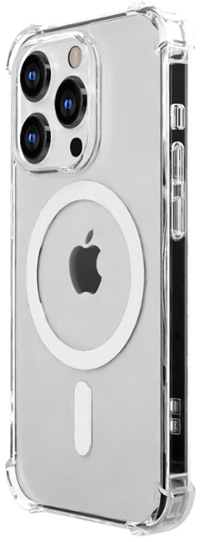
기종/디자인 | 클리어
아이폰12 mini
아이폰12/PRO
아이폰12 PRO MAX
아이폰13 mini
아이폰13
아이폰13 PRO
아이폰13 PRO MAX
아이폰14
아이폰14 PLUS
아이폰14 PRO
아이폰14 PRO MAX
아이폰15
아이폰15 PLUS
아이폰15 PRO
아이폰15 PRO MAX
갤럭시Z폴드3(F926)
갤럭시Z폴드4(F936)
갤럭시Z폴드5(F946)
갤럭시Z플립3(F711)
갤럭시Z플립4(F721)
갤럭시Z플립5(F731)
갤럭시S23(S911)
갤럭시S23플러스(S916)
갤럭시S23울트라(S918)
갤럭시S24(S921)
갤럭시S24플러스(S926)
갤럭시S24울트라(S928)

